Solicitud gráfica
 | Área: | Matemáticas |  |  | Fecha:
 | Grado: | 8 |  |  | 2016-03-14
 | Título del tema: | Triángulos y cuadriláteros |  |  | ¿Cuaderno de estudio o recurso? | Recurso
 | Editor: | Josué Malagón |  |  | Motor del recurso | Diaporama F1

 | Código guión o recurso: | MA_08_09_CO_REC110 | ← Para determinar este código, visite la hoja de Ayuda
 |  |  |  |  | ESPECIFICACIÓN DE ARCHIVOS A ENTREGAR
Núm. | Archivo Shutterstock o ruta en web | Imagen para: | Tipo | Ubicación de la imagen en el recurso Diaporama F1 | Nombre imagen SMALL | Tamaño imagen SMALL | Nombre imagen ZOOM | Tamaño imagen ZOOM | Descripción | Observaciones
IMG01 | Nuevo / ver descripción | Recurso Diaporama F1 | Ilustración | Contenido | MA_08_09_CO_REC110_IMG01.png | 950 x 608 px |  |  | 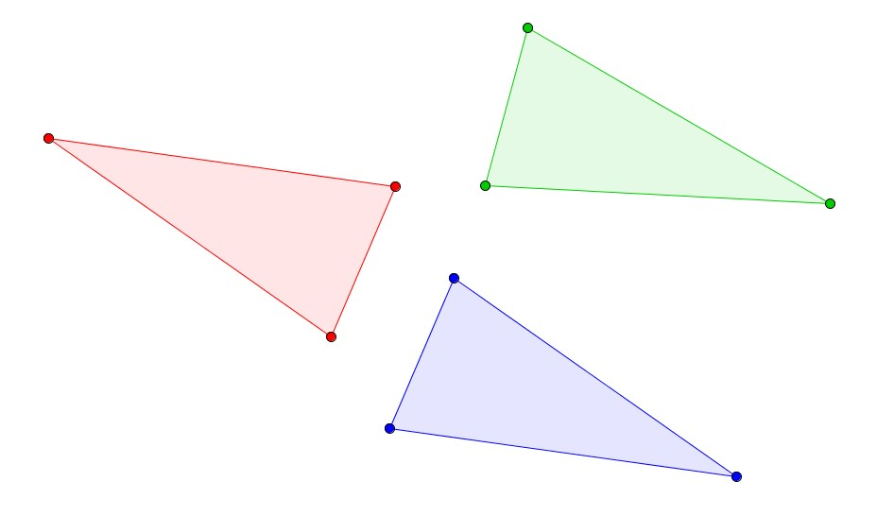
IMG02 | Nuevo / ver descripción | Recurso Diaporama F1 | Ilustración | Contenido | MA_08_09_CO_REC110_IMG02.png | 950 x 608 px |  |  | 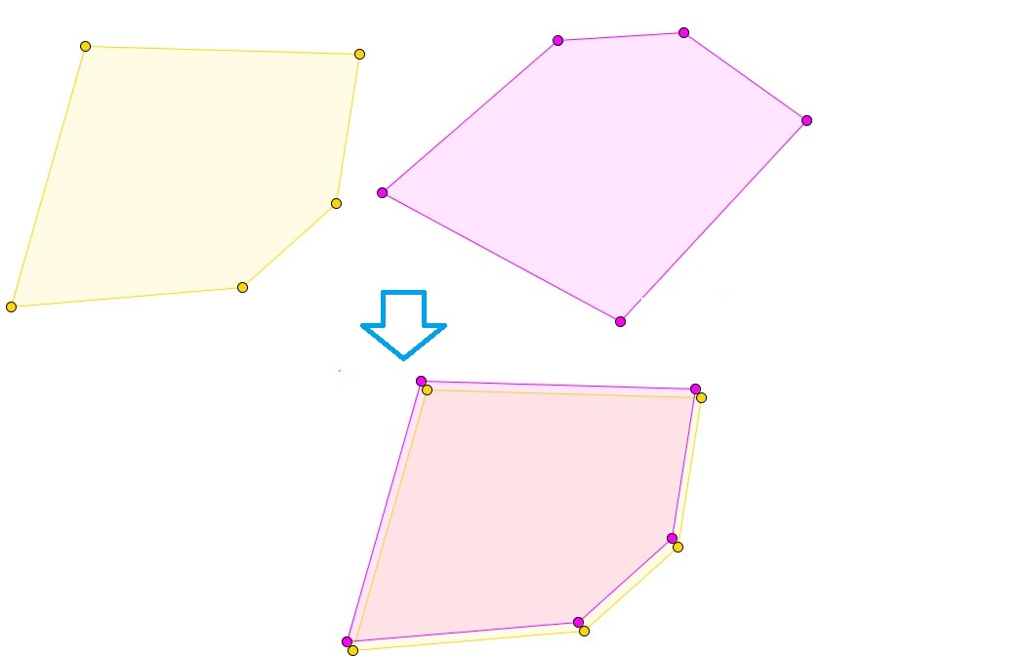 | Texto arriba y abajo
IMG03 | Nuevo / ver descripción | Recurso Diaporama F1 | Ilustración | Contenido | MA_08_09_CO_REC110_IMG03.png | 950 x 608 px |  |  | 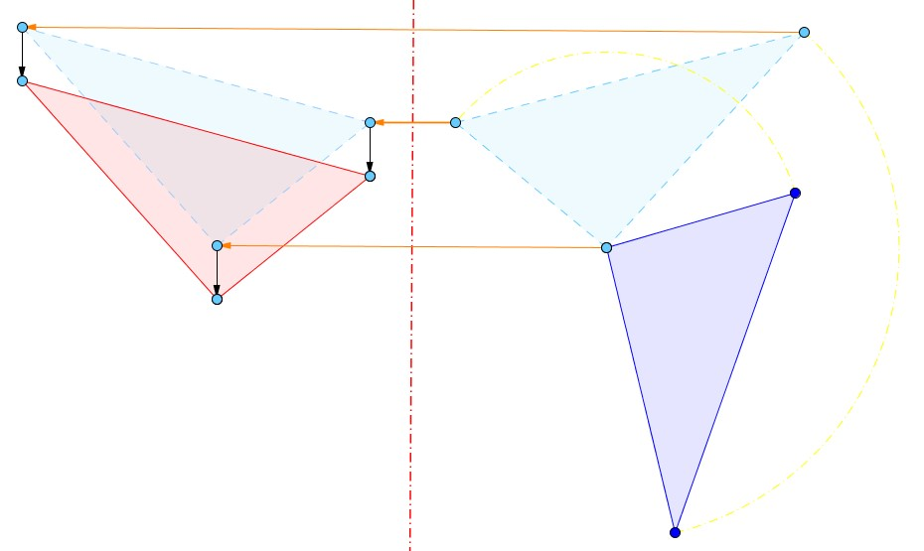 | Texto arriba y abajo
IMG04 | Nuevo / ver descripción | Recurso Diaporama F1 | Ilustración | Contenido | MA_08_09_CO_REC110_IMG04.png | 950 x 608 px |  |  | 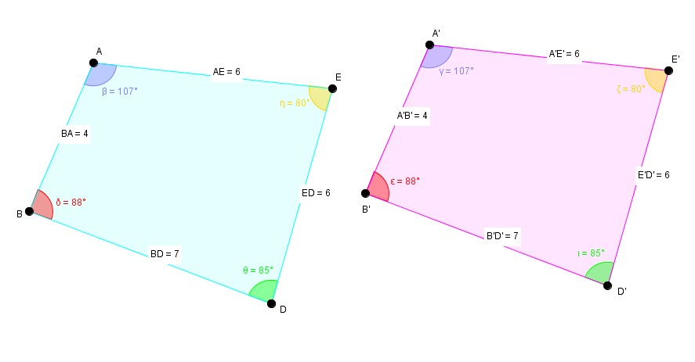 | Texto abajo, resaltar lso puntos que se indican, las letras deben ir en mayúscula y cursiva, quitar el relleno de las figuras (menos el de los ángulos), agregar cotas, los que tienen número son la medida de los lados
IMG05 | Nuevo / ver descripción | Recurso Diaporama F1 | Ilustración | Contenido | MA_08_09_CO_REC110_IMG05.png | 950 x 608 px |  |  | 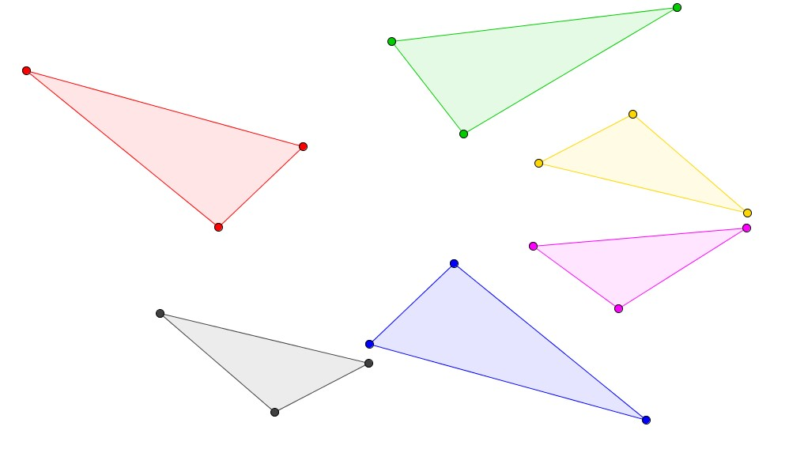 | Texto abajo
IMG06 | Nuevo / ver descripción | Recurso Diaporama F1 | Ilustración | Contenido | MA_08_09_CO_REC110_IMG06.png | 950 x 608 px |  |  | 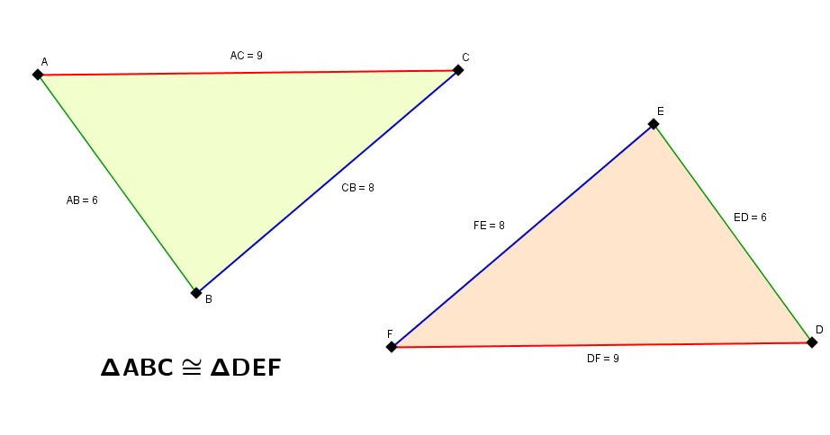 | Texto arriba y abajo, letras en cursiva y mayúscula, dejar los lados en los colores que se indican, agregar cotas (los que tienen número son la medida de los lados)
IMG07 | Nuevo / ver descripción | Recurso Diaporama F1 | Ilustración | Contenido | MA_08_09_CO_REC110_IMG07.png | 950 x 608 px |  |  | 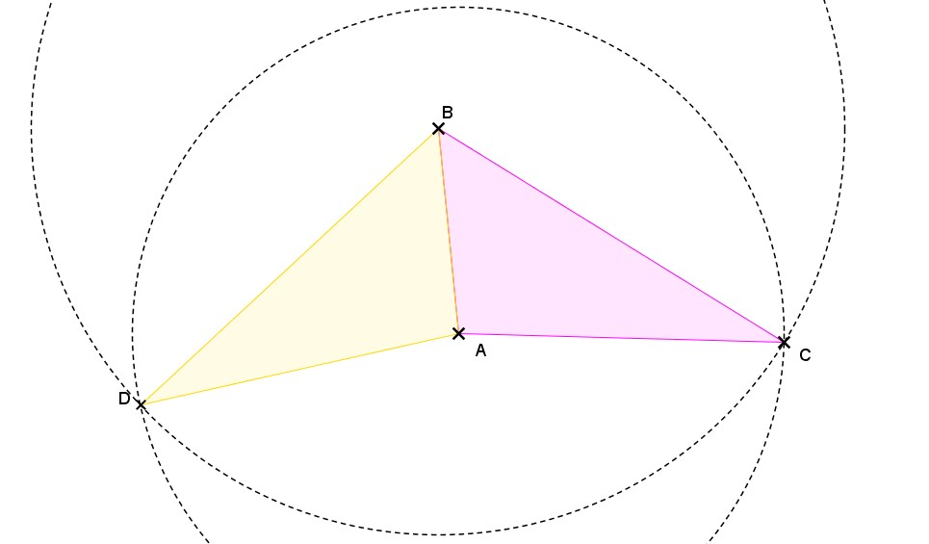 | letras en mayúscula y cursiva, resaltar lso puntos que se indican.
IMG08 | Nuevo / ver descripción | Recurso Diaporama F1 | Ilustración | Contenido | MA_08_09_CO_REC110_IMG08.png | 950 x 608 px |  |  | 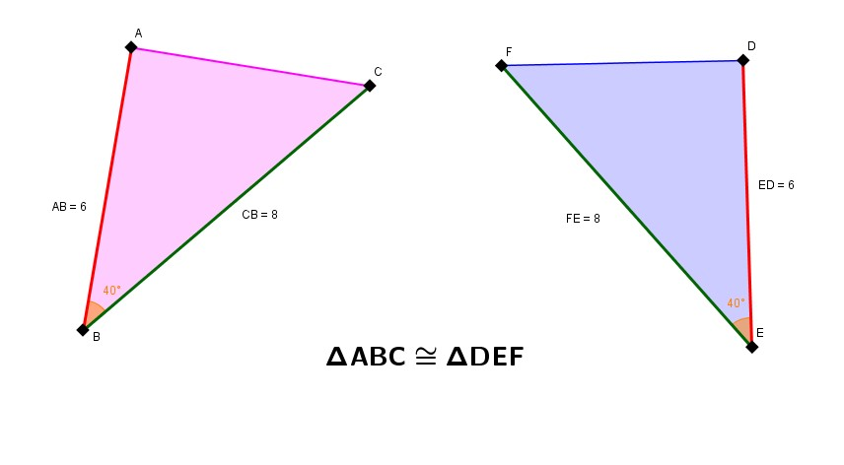 | Resaltar los puntos que se indican en los triángulos y de jar las letras en cursiva y mayúscula, dejar los lados con el color que se indica (van en parejas, es decir dos lados rojos y dos verdes uno en cada triángulo), quitar el relleno a los triángulos, agregar cotas (los que tienen número son las medidas de lso lados)
IMG09 | Nuevo / ver descripción | Recurso Diaporama F1 | Ilustración | Contenido | MA_08_09_CO_REC110_IMG09.png | 950 x 608 px |  |  | 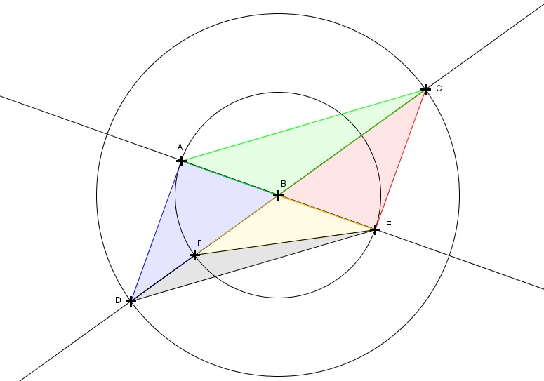 | Resaltar los puntos que se indican en los triángulos y dejar las letras en cursiva y mayúscula,
IMG10 | Nuevo / ver descripción | Recurso Diaporama F1 | Ilustración | Contenido | MA_08_09_CO_REC110_IMG10.png | 950 x 608 px |  |  | 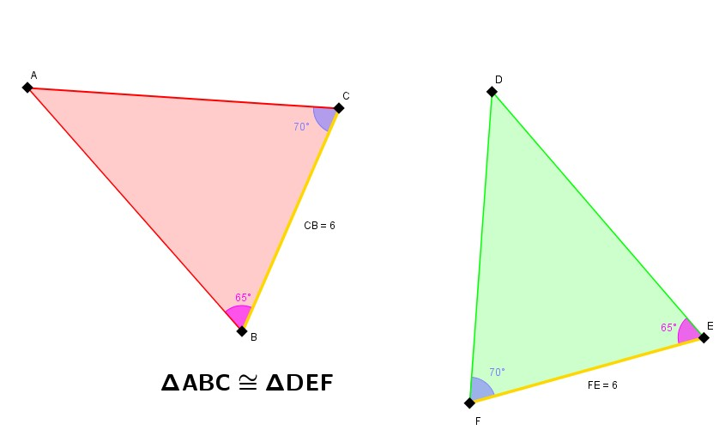 | Texto Arriba, resaltar los puntos que se indican, las letras van en mayúscula y cursiva, en lo posible dejar los lados con el color que se indica, quitar relleno a los triángulos, agregar cotas (lso que tienen número son la medida de los lados)
IMG11 | Nuevo / ver descripción | Recurso Diaporama F1 | Ilustración | Contenido | MA_08_09_CO_REC110_IMG11.png | 950 x 608 px |  |  | 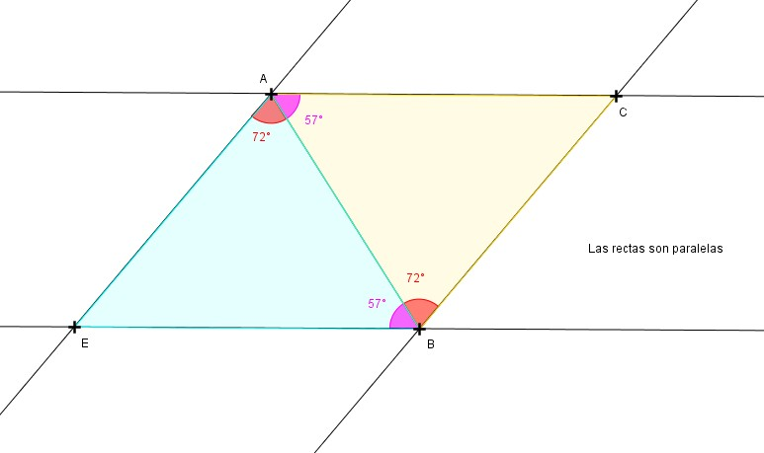 | Ressaltar lso puntos que se indican en la figuras, las letras son los nombres de los puntos, deben ir en mayúscula y cursiva, agregar la frase: Las rectas son paralelas

